prijs
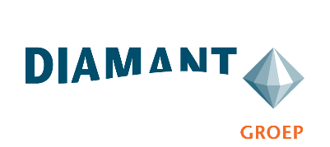

Bijlage 6 | Prijs

Diamant-groep | Maaien intensief gras | DG26-205

Inzet Maaimachine incl. Machinist (HVO 100) | Prijs per eenheid | Aantal are | Subtotaal
Maximum prijs per are Maaien intensief inclusief bijmaaien beeldkwaliteit A | € - | 1,110 | € -
Maximum prijs per are Maaien intensief inclusief bijmaaien beeldkwaliteit B | € - | 3,450 | € -
Maximum prijs per are Maaien intensief inclusief bijmaaien beeldkwaliteit C | € - | 13,829 | € -

Inzet Maaimachine incl. Machinist (elektrisch) | Prijs per eenheid | Aantal are | Subtotaal
Maximum prijs per are Maaien intensief inclusief bijmaaien beeldkwaliteit A | € - | 277 | € -
Maximum prijs per are Maaien intensief inclusief bijmaaien beeldkwaliteit B | € - | 862 | € -
Maximum prijs per are Maaien intensief inclusief bijmaaien beeldkwaliteit C | € - | 3,457 | € -

Totaalprijs (inschrijfprijs) |  |  | € -

Aan bovenstaande gegevens kunnen geen rechten worden ontleend. Dit betekent dat, indien bij de uitvoering van de Opdracht het daadwerkelijk afgenomen volume achterblijft - ongeacht de mate waarin dit het geval is - dit geheel voor risico van de Raamcontractant komt.

Inschrijver vult alle lichtblauwe cellen in.

Naam | : ................................................................................
Naam tekeningbevoegde | : ................................................................................
Functie tekeningbevoegde | : ................................................................................
Datum | : ................................................................................

Handtekening tekeningbevoegde | : ................................................................................

